Hoja1
 |  |  | cupos=array[0..7][0..2] of Str |  |  | datos = array[0..7][0..2] of Int
 |  | COL | 0 | 1 | 2 | COL | 0 | 1 | 2
ARRAY: | productos |  | cupos |  |  |  | datos
FIL |  | FIL | patente | estado | producto | FIL | bruto | tara | neto
0 | maiz | 0 | qwe987 | P | maiz | 0 | 45 | 13 | 32
1 | trigo | 1 | asd654 | P | trigo | 1 | 44 | 14 | 30
2 | soja | 2 | zxc321 | P | soja | 2 | 41 | 13 | 28
 |  | 3 | ewq789 | P | soja | 3 | 45 | 12 | 33
 |  | 4 | dsa456 | P | soja | 4 | 45 | 14 | 31
 |  | 5 | cxz123 | P | maiz | 5 | 41 | 12 | 29
 |  | 6 | 1qa2ws | P | trigo | 6 | 40 | 13 | 27
 |  | 7 | 3ed4rf | P | trigo | 7 | 48 | 14 | 34

 | peso = array[0..2][0..3] of Int |  |  |  |  |  | pate=array[0..2][0..1] of Str
COL | 0 | 1 | 2 | 3 |  | COL | 0 | 1
FIL | Peso Neto | Mayor Carga | Menor Carga | Cont Camion |  | FIL | Pat. Mayor | Pat. Menor |  | autoincrem. | PRODUCTOS.DAT
0 |  |  |  |  |  | 0 |  |  |  | Cod Prod | nombre | estado
1 |  |  |  |  |  | 1 |  |  |  | 1 | MAIZ | A/B
2 |  |  |  |  |  | 2 |  |  |  | 2 | TRIGO | A/B
 |  |  |  |  |  |  |  |  |  | 3 | SOJA | A/B
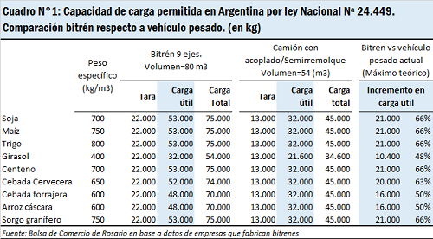
 |  |  |  |  |  |  |  |  |  | 4 | CEBADA | A/B
ARRAY: | prod_a_cargar |  |  |  |  |  |  |  |  | n | GIRASOL | A/B |  | OPERACIONES.DAT
FIL |  |  |  |  |  |  |  |  |  |  |  |  |  | Patente | Cod Prod | Fecha | Estado | Bruto | Tara | neto
0 | maiz |  |  |  |  |  |  |  |  |  |  |  |  |  | 1 |  | P/A/C/R/F
1 | trigo |  |  |  |  |  |  |  |  |  |  |  |  |  | 1 |  | P/A/C/R/F
2 | soja |  |  |  |  |  |  |  |  |  |  |  |  |  | 5 |  | P/A/C/R/F
3 | cebada |  |  |  |  |  |  |  |  |  |  |  |  |  |  |  | P/A/C/R/F
4 | girasol

 |  |  |  |  |  |  |  |  |  | autoincrem. | RUBROS.DAT
 |  |  |  |  |  |  |  |  |  | Cod Rub | nombre | * Ordenado de forma creciente por código
 |  |  |  |  |  |  |  |  |  | 1 | GRADO
 |  |  |  |  |  |  |  |  |  | 2 | MATERIAS EXTRAÑAS
 |  |  |  |  |  |  |  |  |  | 3 | GRANOS DAÑADOS |  |  |  |  | autoincrem. | SILOS.DAT
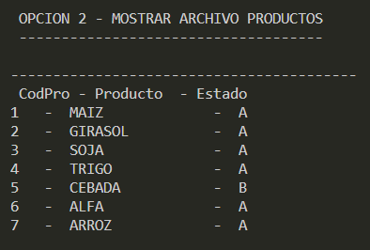
 |  |  |  |  |  |  |  |  |  | 4 | OLOR |  |  |  |  | COD SILO | NOMBRE | COD PROD | STOCK
Diferencia entre Bruto y Tara, se acumula en stock
 |  |  |  |  |  |  |  |  |  | . | HUMEDAD |  |  |  |  | 1 |  | 1
 |  |  |  |  |  |  |  |  |  | . | INSECTOS |  |  |  |  | 2 |  | 5
 |  |  |  |  |  |  |  |  |  | . | GRANOS AMOHOSADOS |  |  |  |  | 3 |  | 4
 |  |  |  |  |  | Maiz: |  |  |  | n | BAJO ZARANDA |  |  |  |  | 4 |  | 2
 |  |  |  | ilegal | 50-60 | Ph:75kg/hl(mínimo) |  |  |  |  |  |  |  |  |  | n |  | 10
 |  |  |  | lega | 45 | Humedad:14,5%(máximo)
 |  |  |  | tara | 30 | Granos picados:3,00%(máximo) |  |  |  |  |  | RUBROSXPRODUCTO.DAT
 |  |  | peso cami | 8 | 15 |  |  |  |  |  |  | COD PROD | COD RUB | min | max
 |  |  |  | ejes |  | Sorgo granifero: |  |  |  |  | MAIZ | 1 | 1
 |  |  |  | simple | 10.5 | Humedad:15%(máximo) |  |  |  |  |  | 1 | 2
 |  |  | tandem | doble | 18 | Granos dañados:2%(máximo) |  |  |  |  |  | 1 | 4
 |  |  |  | triple | 25 |  |  |  |  |  | TRIGO | 2 | 1
 |  |  | rueda | direccional | 6 | Trigo forrajero: |  |  |  |  |  | 2 | 4
 |  |  |  |  |  | Ph mínimo: 72,6kg/hl (mínimo) |  |  |  |  |  | 2 | 5
 |  |  |  |  |  | Humedad:14%(máximo) |  |  |  |  | SOJA | 3 | 1
 |  |  |  |  |  | Insectos:nada,o% |  |  |  |  |  | 3 | 5
 |  |  |  |  |  |  |  |  |  |  |  | n | n
 |  |  |  |  |  | Cebada cervecera: |  |  |  |  | CEBADA | n | n
 |  |  |  |  |  | Humedad:12,5%(máximo) |  |  |  |  |  | n | n
 |  |  |  |  |  | Proteína mínima:9,5% |  |  |  |  |  | n | n
 |  |  |  |  |  | Proteína máxima:13% |  |  |  |  | GIRASOL | n | n

 |  |  |  |  |  | Girasol:
 |  |  |  |  |  | Humedad:14,0% (máxima)
 |  |  |  |  |  | Materias grasas:no entiendo la cifra
 |  |  |  |  |  | Materias extrañas:3,0% (máximo)

 |  |  |  |  |  | Alpiste:
 |  |  |  |  |  | Chamico:2 semillas c/100gr
 |  |  |  |  |  | Humedad:14% (máximo)
 |  |  |  |  |  | Cornezuelo:0,1%(máximo)

 |  |  |  |  |  | Avena:
 |  |  |  |  |  | Ph mínimo:46 /Kg
 |  |  |  |  |  | Granos manchados: ligeramente
 |  |  |  |  |  | Humedad: 14%(máximo)

 |  |  |  |  |  | Mijo:
 |  |  |  |  |  | Picado:10%(máximo)
 |  |  |  |  |  | Humedad:15%(máximo)
 |  |  |  |  |  | Granos dañados:0,50%(máximo)

 |  |  |  |  |  | Centeno:
 |  |  |  |  |  | Ph mínimo:70/Kg
 |  |  |  |  |  | Cornezuelo:0,05%(máximo)
 |  |  |  |  |  | Tolerancia de picado:1,0%(máximo)

 |  |  |  |  |  | Soja:
 |  |  |  |  |  | Granos Dañanos
 |  |  |  |  |  | Min | 15
 |  |  |  |  |  | Max | 30

